대미지 공식
대미지 공식
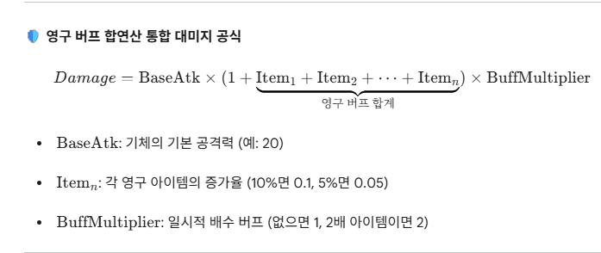

 | 곱버프의 경우 일시적인 시간일거고
 | 곱버프의 경우 1.5배 20초 지속이면 같은 걸 먹으면 시간갱신을 하는 식
 | 곱버프의 경우 1.5배 20초 먹었다가 혹시 2배짜리 10초 먹었다면 2배짜리로 갱신

